2 - Lettre du Ministère
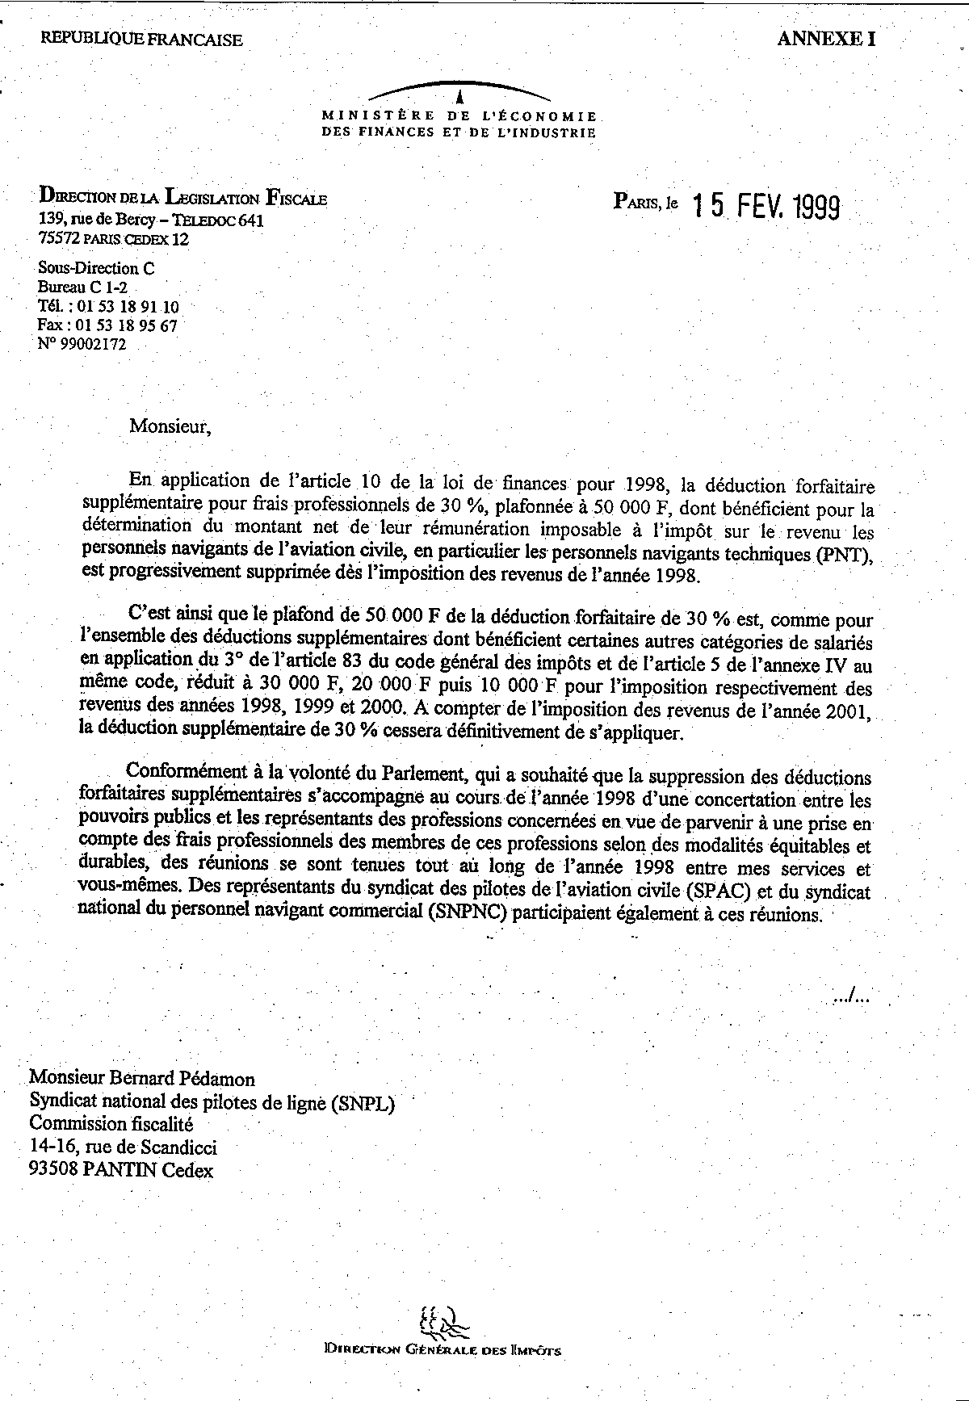
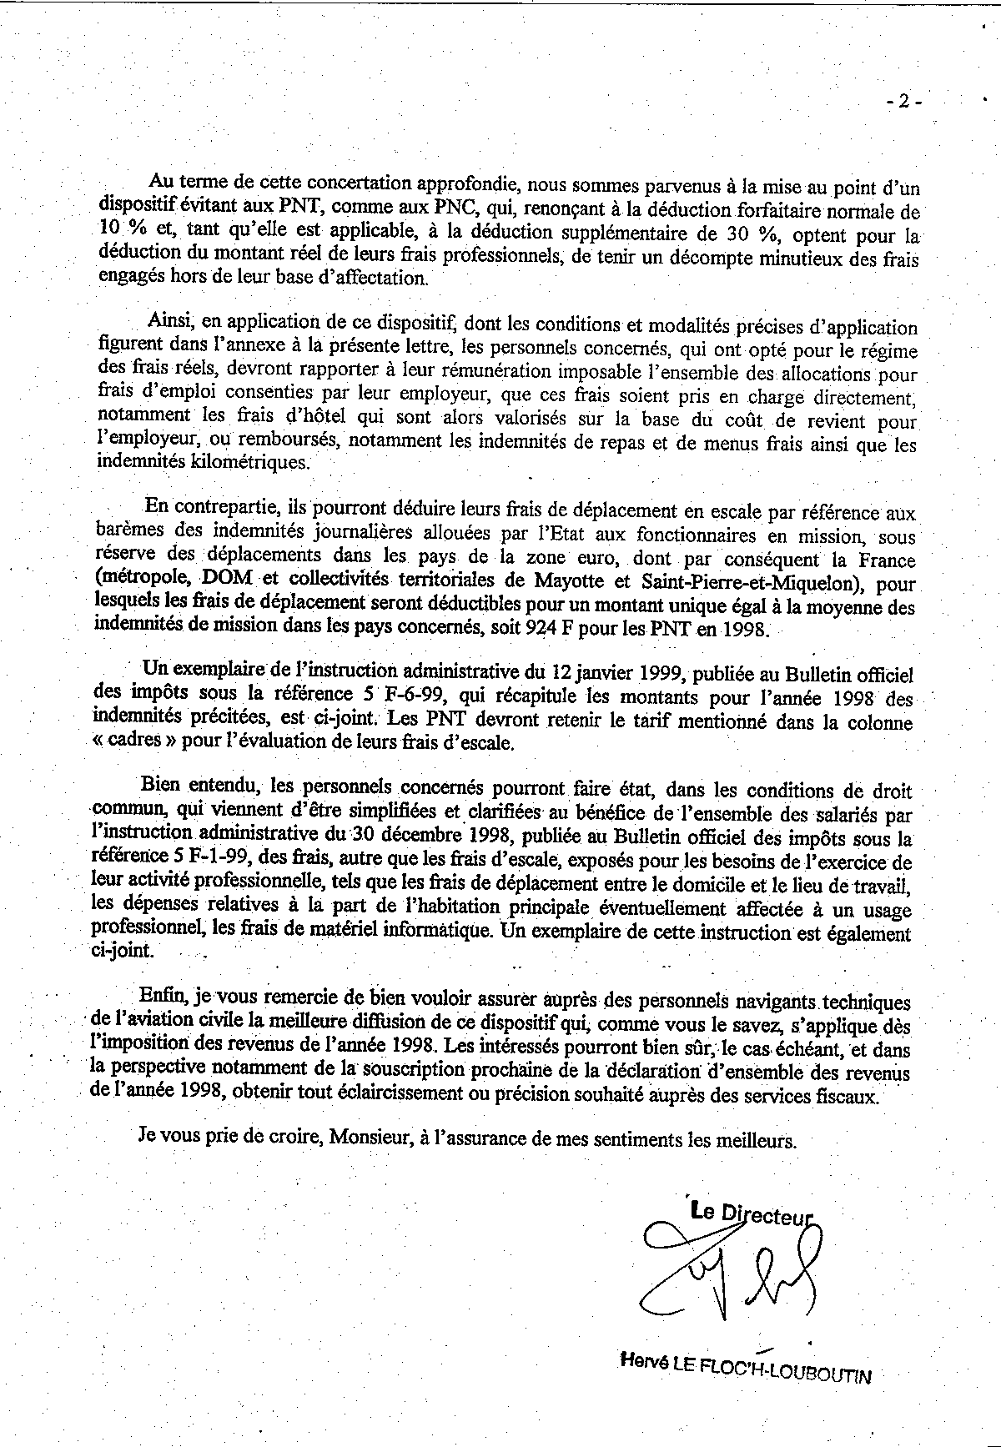
SOUTENEZ FRAISPN.com

10 - Frais Vestimentaires
SOUTENEZ FRAISPN.com

Frais d'entretien et de blanchissage des vêtements.

ATTENTION
Depuis l'impostion 2005 (revenus 2004), les frais d'entretien et de blanchissage des vêtements ne sont reconnus par l'administration fiscale que sur présentation des factures des sociétés ayant effectué l'entretien et le blanchissage des vêtements.
Pour les travaux effectués à domicile, les dépenses sont évaluées par référence au tarif pratiqué par les blanchisseurs.

 | Nettoyage de la veste de l'uniforme à raison d'un nettoyage par mois d'activité
 |  | Tarif unitaire de nettoyage |  | 0.00 € | 5.00 €

 | Nettoyage du pantalon de l'uniforme à raison de 2 nettoyages par mois d'activité
 |  | Tarif unitaire de nettoyage |  | 0.00 € | 4.30 €

 | Nettoyage de la cravate de l'uniforme à raison d'un nettoyage par mois d'activité
 |  | Tarif unitaire de nettoyage |  | 0.00 € | 3.00 €

 | Nettoyage de la parka de l'uniforme à raison de deux nettoyages par an
 |  | Tarif unitaire de nettoyage |  | 0.00 € | 7.70 €

 | Nettoyage des chemises d'uniforme à raison d'une chemise par jour d'engagement
 |  | Tarif unitaire de nettoyage |  | 0.00 € | 3.90 €

 | Mois d'activité |  | 12

 | Nombre de jours d'activité |  | 0

 |  | vol | 0
 |  | sol | 0

 |  |  | Nettoyage des vestes |  | 0.00 €
 |  |  | Nettoyage des pantalons |  | 0.00 €
 |  |  | Nettoyage des cravates |  | 0.00 €
 |  |  | Nettoyage de la parka |  | 0.00 €
 |  |  | Nettoyage des chemises |  | 0.00 €

 | Total des frais vestimentaires |  |  |  | 0 €

18 - Assurance Professionnelle
SOUTENEZ FRAISPN.com

Grande prudence quant à la déduction des assurances perte de licence
Assurance souscrite me couvrant en cas de perte de ma licence de pilote:

 | Janvier | 0.00 €
 | Février | 0.00 €
 | Mars | 0.00 €
 | Avril | 0.00 €
 | Mai | 0.00 €
 | Juin | 0.00 €
 | Juillet | 0.00 €
 | Août | 0.00 €
 | Septembre | 0.00 €
 | Octobre | 0.00 €
 | Novembre | 0.00 €
 | Décembre | 0.00 €

 | TOTAL | 0.00 €

